Sheet1
ตำแหน่ง | ชื่อสกุล | ลายเซ็น
หัวหน้าแผนกขนส่ง | นาย สุรจิต อาพัดนอก
ผู้เชี่ยวชาญการผลิต | นาย กิตติศักดิ์ ทรัพย์ร่มเย็น | 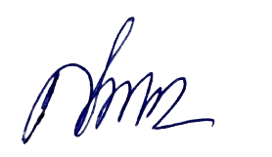
ผู้จัดการฝ่าย Maintenance | 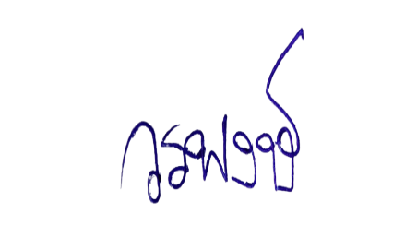 นาย วรพงษ์ คำปุ่น
ผู้จัดการฝ่ายคลังวัตถุดิบ/รักษาการผู้จัดการฝ่ายคลังสินค้า |  นางสาว ปริชาติ คนเฉียบ
ผู้ช่วย QMR | นาย กฤษณะ สมสงวน | 